ej1
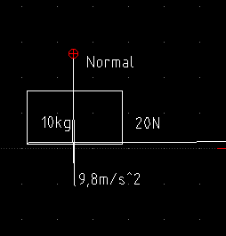
para guia 4
sistema innaciado sign
q se mueve

